DB
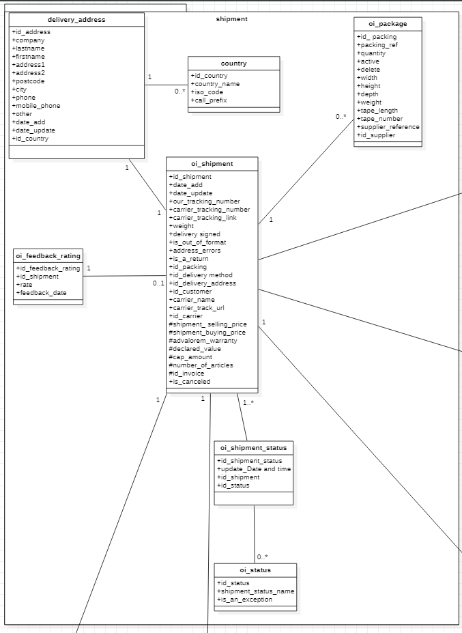
Service Shipment
 | DataType | Description
oi_shipment |  | table des envoies
id_shipment | INT (10) | Clé primaire
date_add | DATETIME | Date d'ajout de l'envoi
date_update | DATETIME | Date de la modification de l'envoi
our_tracking_number | VARCHAR(64) | Numéro de suivi de l'envoi
carrier_tracking_number | VARCHAR | Numéro de suivi de l'envoi du transporteur final
carrier_tracking_link | VARCHAR | Lien de suivi de l'envoi du transporteur final
weight | DECIMAL(20,6) | Poids du colis
delivery_signed | BOOLEAN | Si colis contre signature (recommandé)
is_out_of_format | BOOLEAN | True : Si le colis est trop volumineux
address_errors | BOOLEAN | True : Si il y'a une erreur sur l'adresse de livraison
is_a_return | BOOLEAN | True : Si c'est un colis retour client
id_packing | INT (10) | Clé étrangère liaison avec la table packing (Pour définir le type du carton ou le produit sera emballer, sa taille ...)
id_delivery method | INT (10) | Clé étrangère liaison avec la table delivery_method(pour définir le type de la livraison, Normal, Express…)
id_delivery_address | INT (10) | Clé étrangère liaison avec la table address_delivery (l'adresse de livraison du colis)
id_customer | INT (10) | Clé étrangère liaison avec la table customer (le client propriétaire du stock)
id_carrier | INT (10) | Clé étrangère liaison avec la table carrier (le transporteur qui se chargera de la livraison)
shipment_ selling_price | DOUBLE | Le prix de vente pour le client
shipment_buying_price | DOUBLE | le prix de revient (prix que le transporteur propose)
advalorem_warranty | BOOLEAN | True : si le client prend l'optionune garantie transport ad valorem
declared_value | DOUBLE | La valeur de la marchandise elle est communiquée par le client
cap_amount | DOUBLE | Le prix d'ajustement pétrole
number_of_articles | INT (10) | Le nombre des produits dans le carton (une livraison multiple = colis avec plusieurs produits)
id_invoice | LONG | Clé étrangère liaison avec la table invoices
is_canceled | BOOLEAN | = False par defaut / le client pourras annuler l'envoi True
oi_shipment_status |  | statut des envoi
id_shipment_status | INT (10) | clé primaire
update_Date and time | DATETIME | Date de la mise à jour du statut de l'envoi
id_shipment | INT (10) | Clé étrangère liaison avec la table shipment
id_status | INT (10) | Clé étrangère liaison avec la table status
oi_status |  | statut des envoi
id_status | INT (10) | clé primaire
shipment_status_name | VARCHAR(255) | le nom du statut
oi_status_description |  | description des envoi, chaque statut a une discritpion dans chaque langue disponible
id_status_description | INT (10) | Clé primaire
status_description | VARCHAR(255) | La description du statut
id_status | INT (10) | Clé étrangère liaison avec la table status
id_lang | INT (10) | Clé étrangère liaison avec la table lang
oi_lang |  | langue choisie par le client
id_lang | INT (10) | clé primaire
name | VARCHAR(32) | nom de la langue (Français, anglais...)
active | BOOLEAN | True : si la langue est disponible
iso_code | VARCHAR(10) | exemple (EN,FR,NL...)
language_code | VARCHAR(10) | exemple (EN,FR,NL...)
date_format_lite | VARCHAR(32)
oi_feedback_rating
id_feedback_rating | INT (10) | Clé primaire
id_shipment | INT (10) | Clé étrangère liaison avec la table shipment
rate | INT (10) | évaluation livraison (de 1 à 5 Étoile)
feedback_date | DATETIME | La date de l'évaluation
delivery_address
id_delivery_address | Long | Clé primaire
company | String | le nom de la société si le colis est destiné pour une société dans le cas contraire null
lastname | String
firstname | String
address1 | String
address2 | String
address3 | String
postcode | String
city | String
phone | String
mobile_phone | String
other | String
date_add | Date | Date d'ajout de l'adresse
date_update | Date | Date de la mise à jour de l'adresse
id_country | Long | Clé étrangère liaison avec la table country
id_shipment | Long | Clé étrangère liaison avec la table shipment (le client propriétaire du stock)
country
id_country | Long | Clé primaire
country_name | String | Clé étrangère liaison avec la table shipment
iso_code | String | évaluation livraison (de 1 à 5 Étoile)
id_zone | Long | La date de l'évaluation
country
id_ packing | Long | Clé primaire
packing_ref | String | La referance du carton exemple M1 , L2…
quantity | double | la quantité disponible
active | boolean | True : si le package est disponible
delete | boolean | True : si le package est suprimée
width | double
height | double
depth | double
weight | double
tape_length | double | langueur ruban adhésif necessaire pour fermer le carton
tape_number | int | nombre de tronçon du ruban adhésif necessaire pour fermer la boite
supplier_reference | String | La referance du carton chez le fournisseur
id_supplier | long | Clé étrangère liaison avec la table supplier

Fonctions
IN
Out
 | Variable | Type | Nom de la fonction | Type | Description
Get | trackingNumber | String | getStatusByTrackingNumber() | List<status_description> | Return la liste des status Triés par date
 | iso_code | String
 | trackingNumber | String | getShipmentTrackingLink() | String | Return le lien de suivi du transporteur (DPD,DHL ou autres)
 | id_customer | Int | getShipmentByCustomer() | List | Return la liste des colis envoyés par client
 | id_customer | Int | getShipmentsByCustomerAndByDate() | List | Return la liste des colis envoyés par client pendant une durée precise
 | from | Date
 | to | Date
 | id_carrier | Int | getShipmentByCarrier() | List | Return la liste des colis par transporteur
 | id_carrier | Int | getShipmentByCarrierAndByDate() | List | Return la liste des colis envoyés par transporteur pendant une durée precise
 | date_from | Date
 | Date_to | Date
 | trackingNumber | String | getShipmentByTrackingNumber | Shipment | Return les informations sur le colis sur base de son Tracking number
Constructeur avec paramètres | our_tracking_number | String | shipment() |  | Le constructeur de la classe Shipment
 | weight | Double |  |  | id_shipment : auto-increment
 | delivery_signed | Boolean |  |  | date_add : Current Date and Time
 | is_out_of_format | Boolean |  |  | date_update : null au debut
 | address_errors | Boolean |  |  | feedback_rating : null au debut
 | is_a_return | Boolean |  |  | status_list : Colis en cours de préparation.
 | id_packing | Int |  |  | our_tracking_number : generé avec une fonction , pas de duplication
 | id_delivery method | Int |  |  | carrier_tracking_number : null au debut
 | id_delivery_address | Int |  |  | carrier_tracking_link : null au debut
 | id_customer | Int |  |  | is_canceled = flase par defaut
 | advalorem_warranty |  |  |  | les autres attributs : Null au debut
 | declared_value
 | number_of_articles
 | Id_shipment | Int | setFeedback() |  | Permet au destinataire d'evaluer la livraison (entre 1 et 5 étoiles)
 | Rate | Int
 | Id_shipment | Int | updateShipmentStatus() |  | Permet de mettre à jour le statut de la livraison du colis
 | id_status | Int |  |  | update_Date and time : Current Date and Time
 |  |  | Les geter et seter |  | Pour chaque attribue
 |  |  | les constructeurs |  | les constructeurs pour chaque classe
 |  |  | ourTrackingNumberGenerator() |  | il génère un numero de suivi our_tracking_number
 |  |  |  |  | Avec la structure suivante String+Anneé courante+mois courant+cpt de 6 numero
 |  |  |  |  | Exemple pour le premier colis envoyé en octobre 2020 :
 |  |  |  |  | our_tracking_number : OH202010000001
 | declared_value | double | capAmountCalculator() | double | la fonction doit retourner : declared_value x cap_rate
 | cap_rate | double |  |  | exemple : si declared_value = 50 et cap_rate = 1,5%
 |  |  |  |  | la fonction doit retourner : 0,75

Satut
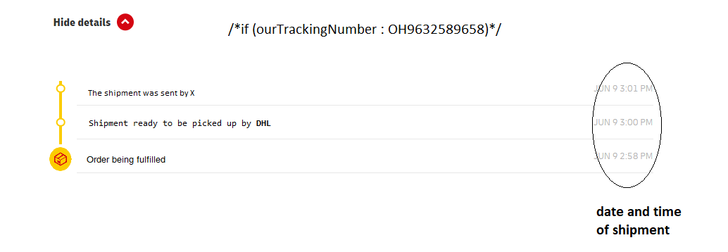
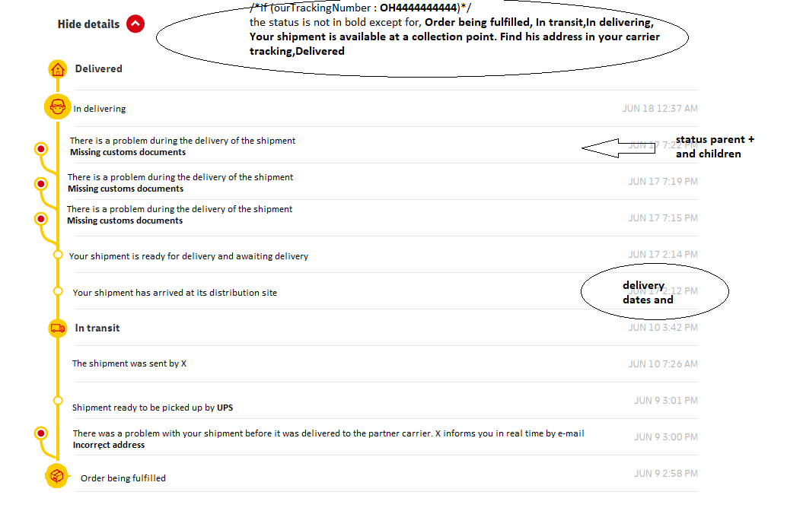
id_delivery method | Progress bar |  | is_an_exception | parent | id | FR | EN
all | 1 | Shipping information received | False | null | 1 | Colis en cours de préparation. | Order being fulfilled
 | 1 |  | True | null | 2 | Il y a eu un problème avec votre envoi avant sa remise au transporteur partenaire. X vous en informe en temps réels par e-mail | There was a problem with your shipment before it was delivered to the partner carrier. X informs you in real time by e-mail
 |  |  | True | 2 | 3 | Adresse incorrecte | Incorrect address
 |  |  | True | 2 | 4 | Contenu reçu endommagé | Content received damaged
 |  |  | True | 2 | 5 | Contenus hors format | Off-format content
 |  |  | False | null | 6 | Colis prêt à être pris en charge par {carrier_name} | Shipment ready to be picked up by {carrier_name}
 |  |  | False | null | 7 | Le colis a été expédié par X | The shipment was sent by X
all | 2 | In transit | False | null | 8 | En cours d'acheminement | In transit
 | 2 |  | False | null | 9 | Votre colis est arrivé sur son site de distribution | Your shipment has arrived at its distribution site
 |  |  | False | null | 10 | Votre colis est prêt à être livré et en attente de livraison | Your shipment is ready for delivery and awaiting delivery
 |  |  | True | null | 11 | Il y a un problème durant l'acheminement du colis | There is a problem during the delivery of the shipment
 |  |  | True | 11 | 12 | Adresse erronée/incomplète | Wrong / incomplete address
 |  |  | True | 11 | 13 | Colis endommagé | Damaged package
 |  |  | True | 11 | 14 | Demande de retour émise | Return request issued
 |  |  | True | 11 | 15 | Documents de douanes manquants | Missing customs documents
all | 3 | Out for delivery | False | null | 16 | En cours de livraison | In delivering
3 |  | Relay point | False | null | 17 | Votre colis est disponible en point de retrait. Retrouvez son adresse dans votre suivi transporteur | Your shipment is available at a collection point. Find his address in your carrier tracking
 | 3 |  | True | null | 18 | La livraison au destinataire a échoué | Delivery to recipient failed
 |  |  | True | 18 | 19 | L'adresse est incorrecte/inaccessible | The address is incorrect / inaccessible
 |  |  | True | 18 | 20 | Le destinataire est absent | The recipient is absent
 |  |  | True | 18 | 21 | Aucune mention du nom du destinataire n'est faite à l'adresse indiquée | No mention of the recipient's name is made at the address indicated
all | 4 | Delivered | False | null | 22 | livré | Delivered
 | 4

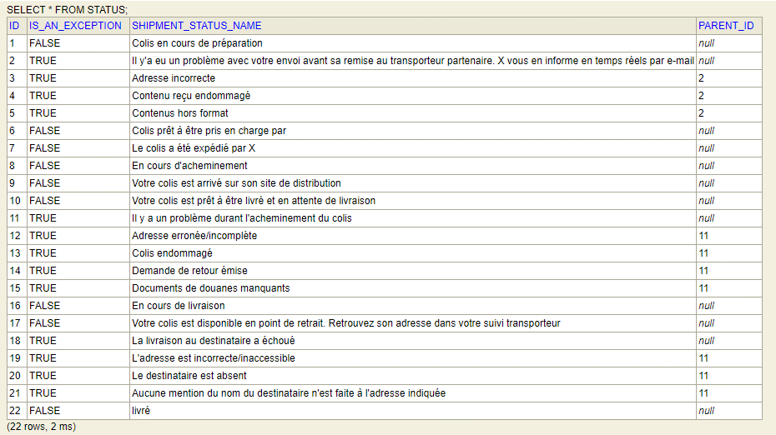
In level 3 of the progress bar :
If (idDeliveryMethod == 3){
The logo show a more month-to-month logo similar to the one
Test it below FR : Disponible au Point Relais EN : Available at Point Relais
}
Else {
The logo remains like the one in the example link, description also
}

